상품제안서
패스톤 휴대용 방수돗자리 100x150cm (파우치포함) | 상품코드: F25768

 |  |  |  |  |  |  | 02-412-0044 | www.easy1.co.kr
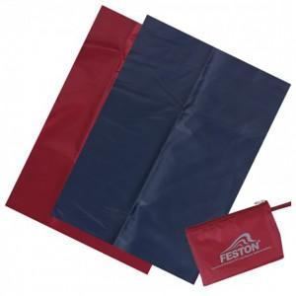

【상세/제작정보】 | 기본수량 미만 주문시 인쇄비용 추가 실크인쇄

【인쇄/포장옵션】 | 실크 / 포장불가능

【공급단가】 | 수량 | 150~ | 300~ | 500~ | 1,000~ | 3,000~
*VAT별도 | 단가 | 3,360원 | 3,300원 | 3,220원 | 3,160원 | 3,080원

【상품 URL】 | http://www.easy1.co.kr/src/goods_detail.php?gdno=25768

